Sheet1 (2)
型号 | BW20-07S | BW20-12F | BW16
图片 | 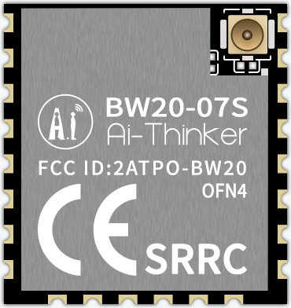 | 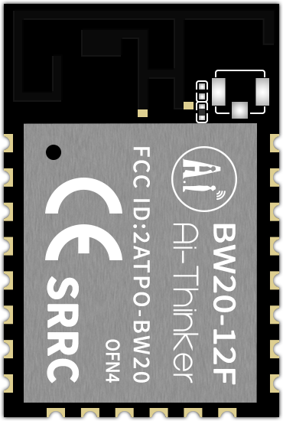 | 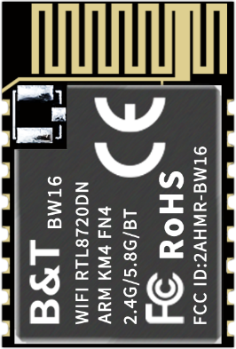
芯片方案 | 瑞昱 RTL8711DAx |  | 瑞昱 RTL8720DN
Flash 大小 | 默认 4MB，可选 8MB / 16MB
Wi-Fi 标准 | 双频 Wi-Fi 4，支持 2.4GHz / 5.8GHz
Wi-Fi 低功耗保活（DTIM 间隔休眠） | 支持
BLE | 5.0
经典蓝牙 BR/EDR | 不支持
休眠时 BLE 广播/连接 | 支持 |  | 不支持
BLE 最大连接数（作为 Peripheral） | 3 |  | 1
BLE 最大连接数（作为 Central） | 8 |  | 3
TCP 吞吐量（iPerf） | 17Mbps~19Mbps
UDP 吞吐量（iPerf） | 50Mbps~55Mbps |  | 26Mbps~29Mbps
Wi-Fi 40MHz 频宽 | 支持
Wi-Fi 漫游 | 支持
Wi-Fi CSI 信息获取 | 支持 |  | 不支持
Wi-Fi Mesh 组网 | 支持 |  | 不支持
802.11k/v/r 快速漫游 | 支持 |  | 不支持
WPA Personal | WPA / WPA2 / WPA3 Personal
WPA 企业级加密 | WPA / WPA2 / WPA3 Enterprise
WPA 企业级加密鉴权方式 | EAP-TLS / EAP-TTLS / PEAP / FAST
TrustZone-M 可信计算环境 | 支持
安全启动 | 支持
Flash 加密 | 支持
AES 硬件加解密 | 支持
SPI Slave | 支持 |  | 不支持
USB Host | 不支持 |  | 支持
I2S | 支持 |  | 不支持
OSPI Master | 支持 |  | 不支持
SDIO 2.0 Device | 支持 |  | 不支持
作为 SDIO 网卡 | 支持 |  | 不支持
PSRAM | 可选 4MB |  | 不支持
其他外设 | UART、IR、SPI Master、I2C、USB Device
CPU（大核心） | Cortex-M55，330MHz |  | Cortex-M33，200MHz
FPU + DSP（大核心） | 支持
SRAM（大核心） | 512kB
CPU（小核心） | Cortex-M23，100MHz |  | Cortex-M23，20MHz
SRAM（小核心） | 160kB（可与大核心共享） |  | 64kB（独占，不可与大核心共享）
供电范围 | 3.0V~3.6V 大于500mA
工作温度 | -40℃~85℃，可选-40℃~105℃
存储环境 | -40℃~125℃,<90%RH
可用IO口数量 | 17个（PSRAM 版本 16个，PA8 不可用） |  | 13个
尺寸(mm) | 17.0*16.0*3.1(±0.2)mm | 24.0*16.0*3.1(±0.2)mm
封装形式 | SMD-22 |  | SMD-16
天线类型 | I-PEX | 板载PCB天线 / I-PEX
Wi-Fi Cast | 支持 |  | 不支持
Wi-Fi 扬声器 | 支持 |  | 不支持
操作系统 | FreeRTOS

